기본포맷
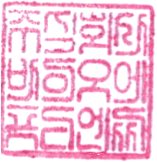
CERTIFICATE OF COMPOSITION
Product Name

No. | INCI Name | 한글성분명 | 조성비(%)
1
2
3
4

Total |  |  | 0

㈜바이오에프디엔씨

